選手名簿Ｆ
＜Ｆブロック＞

大穂東サッカークラブ |  |  | 吾妻サッカークラブ

コーチ名 | 慶野 隆徳 |  | コーチ名 | 有賀 陽平
 |  |  |  | 佐藤 緑平
学年 | 選手名 |  |  | 皆吉 勇輝
５ | 雨海 条
５ | 成澤 慶人 |  | 学年 | 選手名
５ | 鈴木 淑巴 |  | ５ | 岸本 隆汰
５ | 片野 月砂 |  | ５ | 倉谷 麗翔
５ | 磯 琥 |  | ５ | 土屋 勇陽
５ | 栗原 快成 |  | ５ | 川崎 夏風
５ | 大野 朔也 |  | ５ | 丸山 智士
５ | 秋葉 匠 |  | ５ | 白木 宝
５ | 神田 拓琉 |  | ５ | 庄司 考宏
５ | 山本 洸太 |  | ５ | 宇治 直也
４ | 古宇田 誉 |  | ５ | 小沢 和人
４ | 染谷 肇 |  | ５ | 鈴木 諒
４ | 大林 良輔 |  | ４ | 加藤 雄大
４ | 笛木 翔太 |  | ４ | 中尾 颯
 |  |  | ４ | 坪井 遥樹
大会に向けて一言
 |  |  | 大会に向けて一言

ＦＣ ＲＥＧＩＳＴＡ
 |  |  | サンダーズフットボールクラブ
コーチ名 | 倉持 雅裕
 | 岩田 秀樹 |  | コーチ名 | 西村 洋平
 | 市村 佳男 |  |  | 近藤 太
 |  |  |  | 岩井 太郎
学年 | 選手名
５ | 植木 俊也 |  | 学年 | 選手名
５ | 岩田 明日翔 |  | ５ | 井上 智基
５ | 海老原 采輝 |  | ５ | 黒羽 大河
５ | 杉山 聖成 |  | ５ | 末行 良会
５ | 倉持 太陽斗 |  | ５ | 武井 柊磨
５ | 杉山 聖成 |  | ５ | 名取 泰河
５ | 杉山 雄大 |  | ５ | 深井 昂輝
５ | 原口 竜彰 |  | ５ | 向囿 裕翔
５ | 磯田 楓雅 |  | ５ | 吉田 清一郎
５ | 栗原 悠人 |  | ５ | 渡辺 瑞生
５ | 森田 翼 |  | ５ | 小林 謙祐
４ | 荒木 陽向 |  | ５ | 平沢 春磨
４ | 倉持 和真 |  | ５ | 田代 奏斗
４ | 草間 克尚 |  | ５ | ｶﾞﾘｵﾝ ｼﾞｬｽﾃｨﾝｶｰﾙ
４ | 小野 麗斗 |  | 大会に向けて一言
４ | 市村 友希 |  | 日ごろの練習の成果をこの大会で発揮で きるようにベストを尽くして頑張りたいです。 よろしくお願いします。
４ | 市村 友楓
４ | 北山 剛
４ | 橋本 琉輝
ぜ
おぉ
４ | 小武内 大輝
４ | ノエル アルバロ |  | 大会に向けて一言
４ | 村上 輝希 |  | 『継続は力なり！』 REGISTAの歴史に、 新たな勝利を刻み込もう！！
４ | 鈴木 康平
３ | 高野 粋基
 |  | －１５－

ﾌｨｰﾙﾄﾞ図
第１４回筑波学園ガスカップ大会 フィールド図

 |  | ベンチ |  |  |  | ベンチ
 |  |  | ６８ｍ

 | 12ｍ |  |  |  |  |  |  |  |  | 12ｍ

 |  |  |  |  |  |  | 7ｍ
 |  |  | ７ｍ |  |  |  |  | ８ｍ |  |  | ４０ｍ

 |  |  |  |  |  |  |  |  |  | ４ｍ

 |  |  |  |  |  |  |  |  | 1ｍ
 | ﾌｨｰﾙﾄﾞの対角線 | 半径１ｍ

スポーツフィールド フィールド配置図

ベンチ
応援側
ベンチ
応援側

 |  |  | Ⅰコート |  | Ⅱコート
ベンチ
ベンチ

 |  |  |  |  |  |  |  |  | 入口
 |  |  |  | 大会本部

茎崎総合運動公園フィールド配置図

 |  |  | 10m |  | 20m
Ⅲコート
応援側
ベンチ
ベンチ
応援側
応援側
ベンチ

 | 事務所 | Ⅰコート | Ⅱコート |  |  | Ⅲコート
ベンチ
ベンチ
ベンチ

 |  |  |  | 大会本部

 |  | ー18－

地図２
茎崎総合運動公園（つくば市下岩崎2160-10）
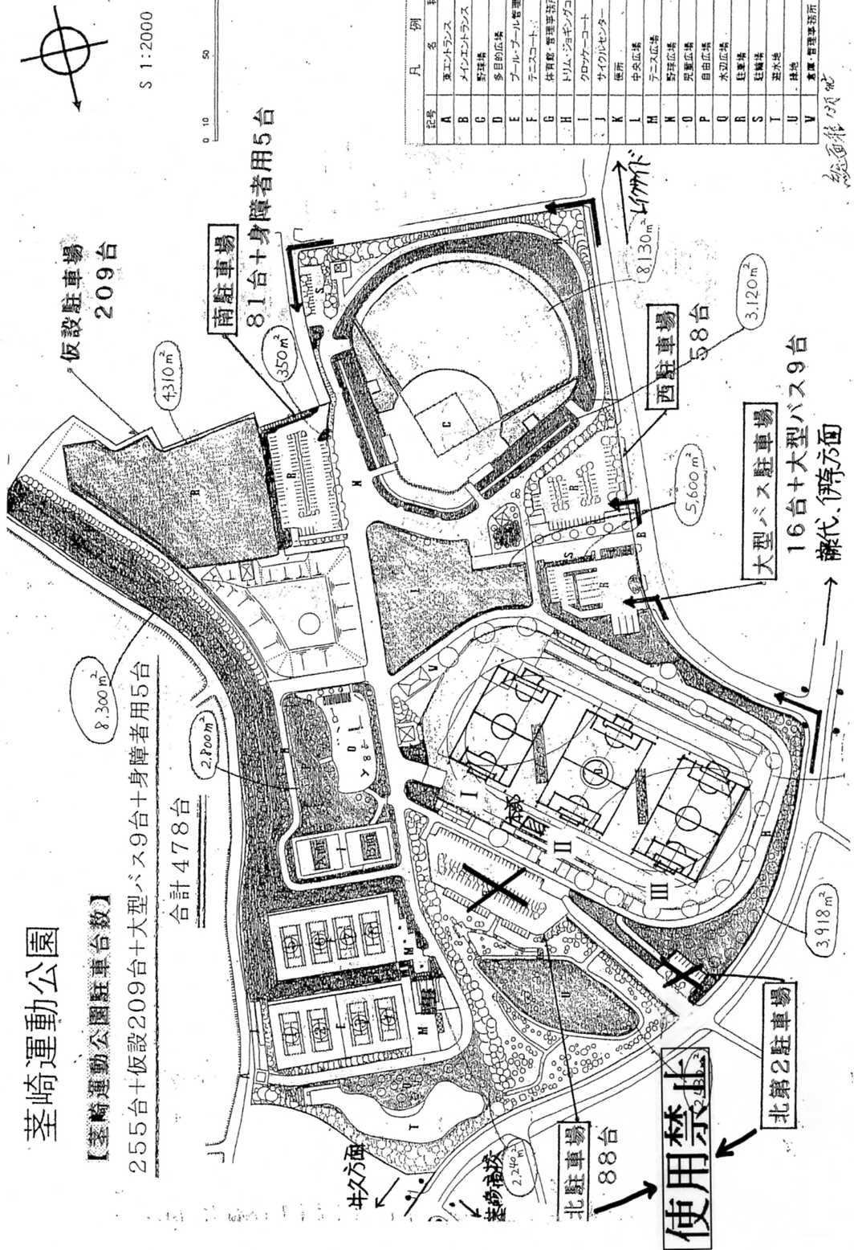

使用禁止

Ⅰ

Ⅱ

Ⅲ

 | －２０－

